Лист1
№ 1 | Название |  | Предусловие | Шаги воспроизведения | Ожидаемый результат | Фактический результат
1 | Форму можно отправить без заполнения обязательного поля "Отчество" |  | Заполнены все обязательные поля валидными данными кроме поля "Отчество" | 1. Перейти по ссылке http://testingcourse.ru/form/ | Появление popup'а у поля "Отчество" с тектом "Заполните это поле" | 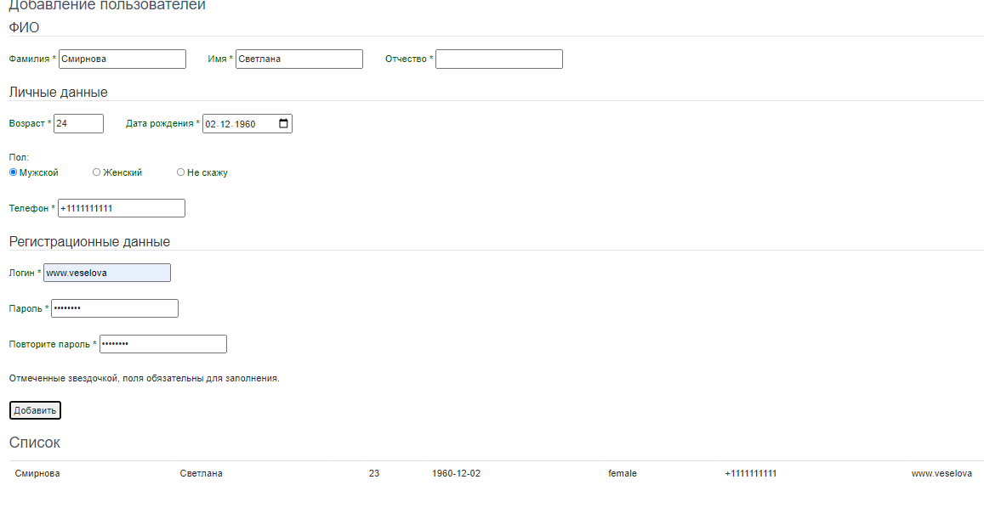 Пользователь добавлен в таблицу (см. скриншот)
 |  |  |  | 2. Запонить все обязательные валидными данными поля кроме поля "Отчество"
 |  |  |  | 3. Нажать кнопку "Добавить"
2 | Критичность | Critical

 | Приоритет | High | Окружение
 |  |  | Во всех браузерах ОС Windows 10 Home Basic x64
2

№ 2 | Название |  | Предусловие | Шаги воспроизведения | Ожидаемый результат | Фактический результат
2 | Дата рождения не коррелирует с возрастом |  | 1. Заполнены все обязательные поля 2. В поле "Возраст" введено значение "24" 3. В поле "Дата рождения" ввдено значение "01.01.1940" | 1. Перейти по ссылке http://testingcourse.ru/form/ | Появление popup'а у поля "Возраст" (либо у поля "Дата рождения") с текстом "Возраст не соответствует дате рождения" | Пользователь добавлен в таблицу (см. скриншот)
 |  |  |  | 2. Заполнить форму в соответсвии с пунктами из предусловия
 |  |  |  | 3. Нажать кнопку "Добавить"
 | Критичность | Major

 | Приоритет | High | Окружение
 |  |  | Во всех браузерах ОС Windows 10 Home Basic x64
2

№ 3 | Название |  | Предусловие | Шаги воспроизведения | Ожидаемый результат | Фактический результат
3 | При добавдение пользователя возраст сохраняется на единицу меньше |  | 1. Заполнены все обязательные поля валидными данными 2. В поле "Возраст" введено значение "100" 3. В поле "Дата рождения" ввдено значение "01.01.1940" | 1. Перейти по ссылке http://testingcourse.ru/form/ | Возраст сохраняется согласно введенным данным | 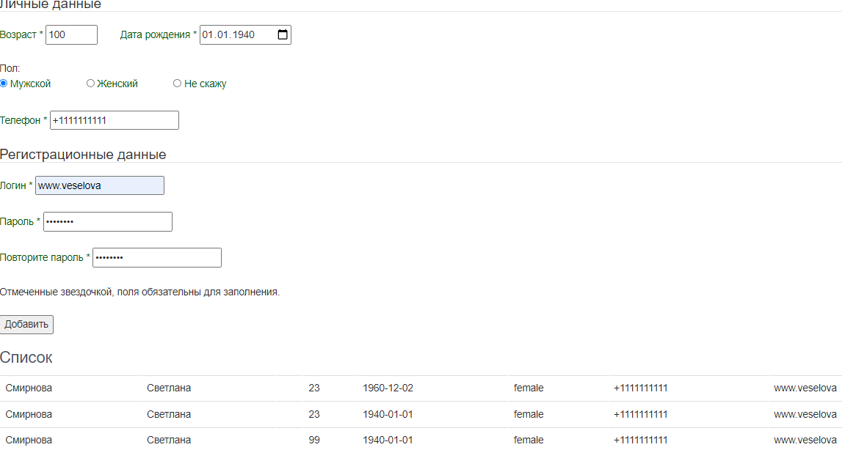 В списке добавленных пользователей возраст отображается на еденице меньше (см. скриншот)
 |  |  |  | 2. Заполнить форму в соответсвии с пунктами из предусловия
 |  |  |  | 3. Нажать кнопку "Добавить"
2 | Критичность | Critical

 | Приоритет | High | Окружение
 |  |  | Во всех браузерах ОС Windows 10 Home Basic x64
2

№ 4 | Название |  | Предусловие | Шаги воспроизведения | Ожидаемый результат | Фактический результат
4 | Форма не отправляетс при указании данных в соотвествии с плейсхолдером в поле "Телефон" |  | 1. Заполнить все обязательные поля валидными данными 2. В поле "Телефон" ввести значение "+79991234567" | 1. Перейти по ссылке http://testingcourse.ru/form/ | Форма отправляется | 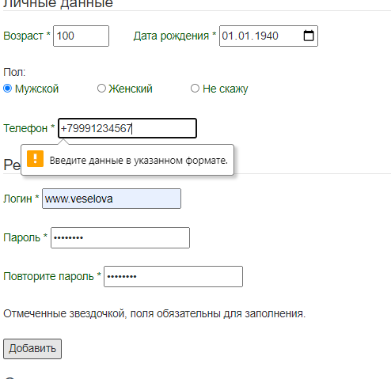 Появление у поля "Телефон" popup'а с текстом "Введите данные в указанном формате" (см. скриншот)
 |  |  |  | 2. Заполнить форму в соответсвии с пунктами из предусловия
 |  |  |  | 3. Нажать кнопку "Добавить"
2 | Критичность | Blocker

 | Приоритет | High | Окружение
 |  |  | Во всех браузерах ОС Windows 10 Home Basic x64
2

№ 5 | Название |  | Предусловие | Шаги воспроизведения | Ожидаемый результат | Фактический результат
2 | В полях "ФИО" помимо букв можно вводить цифры и спецсимволы |  |  | 1. Перейти по ссылке http://testingcourse.ru/form/ | Поля "ФИО" не должны содержать цифры и спецсимволы | Форма отправляется (см. скриншот)
 |  |  |  | 2. В поле "Фамилия" ввести значение "~"
 |  |  |  | 3. В поле "Имя" ввести значение "00"
2 | Критичность | Blocker |  | 4. В поле "Отчество" ввести значение "№"
 |  |  |  | 5. Заполнить оставшие обязательные поля валидными данными
 |  |  |  | 6. Нажать кнопку "Добавить"
 | Приоритет | High | Окружение
 |  |  | Во всех браузерах ОС Windows 10 Home Basic x64
2

№ 6 | Название |  | Предусловие | Шаги воспроизведения | Ожидаемый результат | Фактический результат
 | Поле "Дата рождения" принимает невалидные значения (браузер IE)

№ 7 | Название |  | Предусловие | Шаги воспроизведения | Ожидаемый результат | Фактический результат
 | Отправленные значения пола не соотвествуют значениям в списке добавленных пользователей (например: в форме выбираем пол "Мужской", но в списке отображается пол "Женский"

№ 8 | Название |  | Предусловие | Шаги воспроизведения | Ожидаемый результат | Фактический результат
 | Отсутствует проверка пользователя на уникальность по логину

№ 9 | Название |  | Предусловие | Шаги воспроизведения | Ожидаемый результат | Фактический результат
 | Отсутствует проверка на кол-во символов в пароле

